平面図（ホワイエ内）
２階ホワイエ平面図

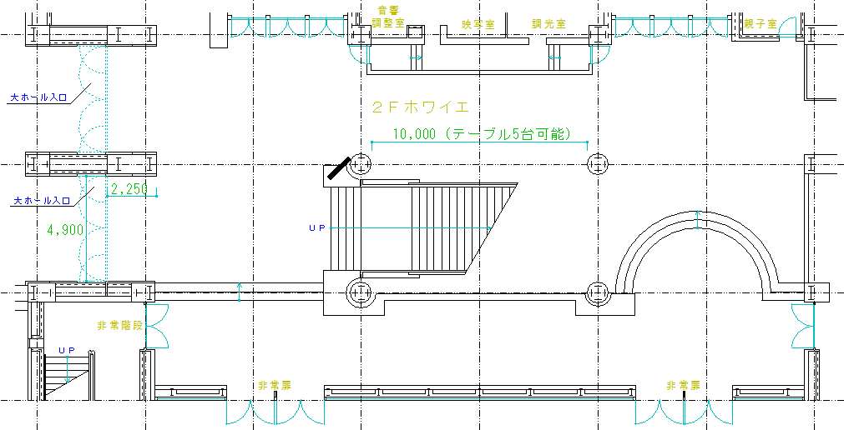

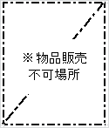

 | ※販売用テーブル設置場所を図示して下さい。
 | ※開演前までに、申請書等の書類を添えて事務室にてお支払い下さい。
 | ※避難経路を確保のため、物品販売不可場所以外での販売をして下さい。
 | ※非常誘導灯を遮るような展示物の設置はしないで下さい。

